Лист1
М40-1+1+1 | Варианты монтажа
Коллектор на три насосные группы | Высота 320мм. Ширина 380мм.
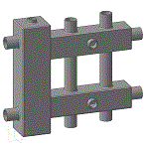
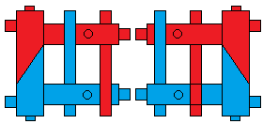

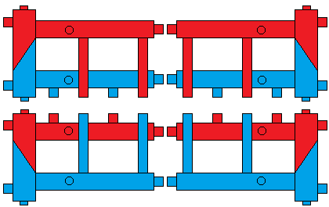
М40-2+1 | Варианты монтажа
Коллектор на три насосные группы
Высота 320мм.
Ширина 550мм.

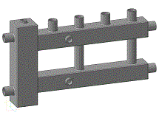

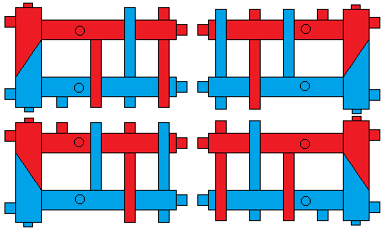
М40-2+1+1 | Варианты монтажа
Коллектор на четыре насосные группы
Высота 320мм.
Ширина 550мм.

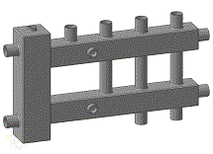

М40-2+2+1 | Варианты монтажа
Коллектор на пять насосных групп | Высота 320мм. Ширина 380мм.
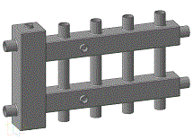

Коллектора модульного типа с гидроразделителем Серии М40
Производительность 40кВт. 2.2м3/ч.
Межосевое растояние насосной группы 100мм.
Котловые патрубки G1 (Ду25)
Потребительские патрубки G1 (Ду25)
Прочие резьбы G1\2 (Ду15 ВР)
Максимальная температура 110с
Рабочее давление до 6 бар.

ГС50

 | Гидрострелка 50кВт. 2,1м3/ч.
 | Ду 25/25

